Обложка
Курс: Microsoft Excel | Уровень IV Макросы на VBA

 |  | Модуль 3 | Переменные, ошибки и ввод данных
Данный модуль направлен на изучение языка приложения Microsoft Excel - VBA, в рамках курса вы изучите:

типы переменных и ошибок, который могут возникать в процессе написания / выполнения кода, способы перехвата "неопасных" ошибок Run-Time, особенности работы сценарных макросов на событие Change, роль конструкции IfNotIntersect ... is Nothing, созадние окон ввода и последующих конструкций (Celect case), а также написание кода с более чем одной переменной



Преподаватель: |  | Чмель Виктор Иванович

Контакты: | e-mail | vchmel@edubmstu.ru

Прогресс
ПРОГРЕСС ВЫПОЛНЕНИЯ МОДУЛЯ
 | 1 ряд | 2 ряд | 3 ряд | 4 ряд
 | 0% | 0% | 0% | 100%

0

1 ряд | 2 ряд | 3 ряд | 4 ряд
0% |  |  | 100%

Выполнено заданий
Д/З

 |  |  |  | 0 | из | 15 | Q

Модуль 3
Переменные - коробочка, в которую Вы можете положить что-то на хранение, а затем по мере необходимости достать, с ними код работает быстрее в два раза и более |  | Модуль 3 СОДЕРЖАНИЕ |  | ВЫПОЛНЕНО
Режим Option Explicit (пишется над Sub) требует обязательного объявления переменных (когда они есть) |  |  | https://disk.yandex.ru/d/G7yL-1N1UR0XOw
Один из способов передачи значений переменным является InputBox |  | Макрос-событие Change |  |  | Нет
Туда вписывается целое число (Integer), дробное число (Double), текст (String), дата (Date) и т.д. |  | Конструкция not intersect … is nothing |  |  | Нет
 | Если переменной присваивается значение, которое не соответствует | Макрос-событие автофильтрации |  |  | Нет
Переменная | размеру ее памяти - возникает ошибка Overflow | Ошибки в VBA |  |  | Нет
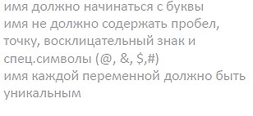
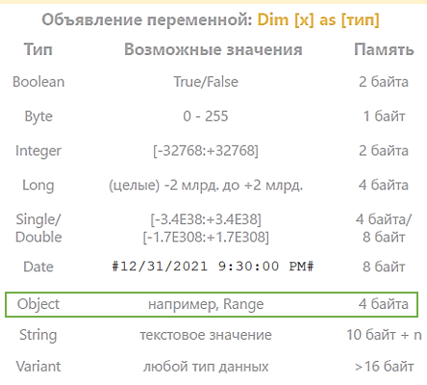
 |  | Типы ошибок и и их перехват |  |  | Нет
 |  | On Error Resume Next и On Error GoTo… |  |  | Нет
 |  | Метки и роль Exit Sub |  |  | Нет
 |  | Переменные в VBA |  |  | Нет
 |  | Обзор и описание основных типов |  |  | Нет
Переменная принимает разные значения |  | Макросы с рядом переменных |  |  | Нет
 |  | Макросы с применением InputBox |  |  | Нет
 |  | Макрос "Оставшееся время" |  |  | Нет
 |  | Макросы с применением Select Case |  |  | Нет
 |  | Select Case как аналог If |  |  | Нет
 |  | Макрос "Выбор месяца" |  |  | Нет
Dim (dimension) - размерность

Объекты рассматриваются в след
модуле (модуль 4)

IfNotIntersect
1 случай, когда ЕСТЬ ПЕРЕСЕЧЕНИЕ Таргет (всех ячеек листа) и Объекта (наших ячеек)

 | If | not | intersect | (Target, Объект) | is | Nothing

 |  |  | пересечение есть, TRUE |  | есть | пересечение отсутствует, False

 | ЕСЛИ | НЕ | TRUE |  | = | FALSE

 |  | НЕ |  |  | FALSE
Условие идет дальше

2 случай, когда НЕТ ПЕРЕСЕЧЕНИЯ Таргета (всех ячеек листа) и Объекта, (наших ячеек) НЕТ

 | If | not | intersect | (Target, Объект) | is | Nothing

 |  |  | пересечения нет, False |  | есть | пересечение отсутствует, False

 | ЕСЛИ | НЕ | FALSE |  | = | FALSE

 |  | НЕ |  |  | TRUE
Условие останавливается

Кейс Автофильтр
Конструкция If not intersect … is nothing позволяет разделить переменную и объект (в нашем случае Range) в тех местах, которые не заданы нами как мишени
Наименование | Категория | Квартал | Месяц | День | Город | Сумма | Менеджер | Заказчик
Салат |  |  | Декабрь

Наименование | Категория | Квартал | Месяц | День | Город | Сумма | Менеджер | Заказчик
Салат | Зелень | IV | Декабрь | 20 | Питер | $86,575 | Дубинин | Рамстор
Салат | Зелень | IV | Декабрь | 30 | Москва | $15,833 | Михайлов | Рамстор
Салат | Зелень | IV | Декабрь | 16 | Москва | $65,665 | Михайлов | Рамстор
...

Кейс Ввод
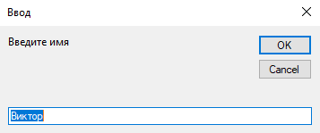
Нужен для ввода сообщения

SelectCase
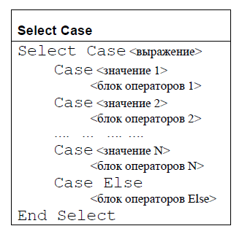
X можно задавать через InputBox

ПамяткаРедактор
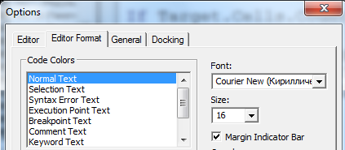
Включение редактора VBA
 |  | Редактор
 | Группа КОД, вкладка РАЗРАБОТЧИК
 |  | Что важно включить в редакторе?

Горячая клавиша для активации Ctrl F11

 | Кнопки для запуска макроса можно делать
 | с помощью объекта КНОПКА
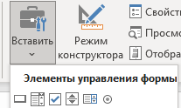

 |  | Написание программы начинается с добавления нового модуля
Стоит помнить
Если писать имя макроса на русском, оно может
читаться некорректно, к примеру, на Mac
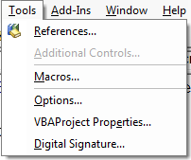
 |  | Размер шрифта кода

ПамяткаКод
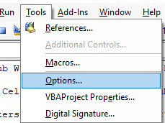
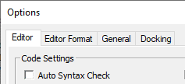
 | Чтобы отключить постоянные отчеты об ошибках, надо

При этом ряд синтаксических ошибок
все равно будут помечаться красным
Просто не будет постоянно выскакивать окно с их
обозначением
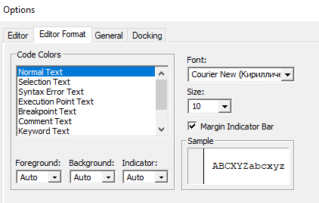

 | Чтобы настроить размер шрифта, надо
 |  |  | Режим требующий обязательного объявления переменных (если они требуются)
 | Тут также можно менять |  | называется Option Explicit
 | цвета |  | Его можно включить и отключить тут

 |  | Благодаря вызову этого окна можно отслеживать поведение всех переменных в процедуре
 |  | Благодаря вызову этого окна можно отслеживать поведение конкретной переменной
 |  | ее можно просто выделить мышкой и перетащить в данное окно

